상품제안서
슬림메쉬백VIP1여행용세트 | 상품코드: S21966

 |  |  |  |  |  |  | 02-713-8555 | www.synergygift.co.kr
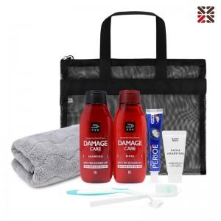

【상세/제작정보】 | 여행 필수 세안용품 세트!

【인쇄/포장옵션】 | 실크 / 포장불가능

【공급단가】 | 수량 | 50~ | 100~ | 500~ | 1,000~ | 3,000~
*VAT별도 | 블랙 | 12,470원 | 12,170원 | 11,380원 | 11,180원 | 10,980원
 | 아이보리 | 12,470원 | 12,170원 | 11,380원 | 11,180원 | 10,980원

【상품 URL】 | https://www.synergygift.co.kr:443/src/goods_detail.php?gdno=21966

